Guide Run Program
Open source code với IDE Intellij

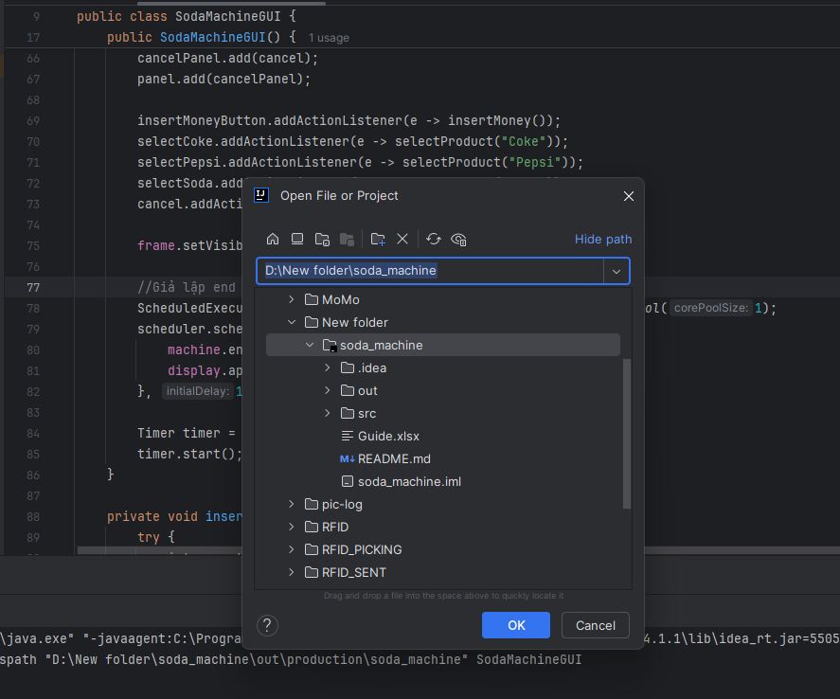

Run class SodaMachineGUI

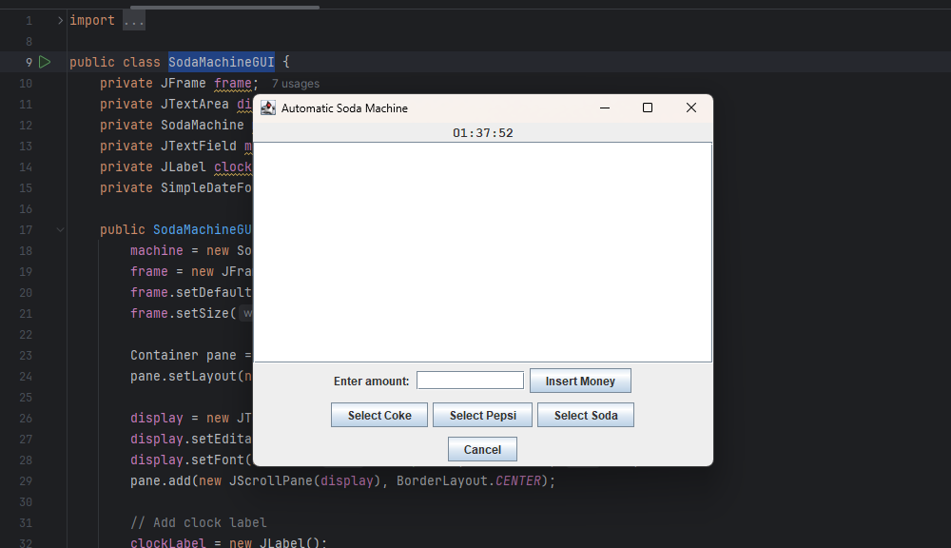

Sau khi run lên sẽ có giao diện được xây dựng bằng java swing

Hiện tại đang set up là sau 1 phút sẽ là kết thúc 1 ngày có thể chỉnh sửa lại phần thời gian ở đoạn code dưới đây dòng 82

M

Description Program
Mô tả tổng quan: Hệ thống giả lập máy bán nước tự động có các chức năng chính như sau:

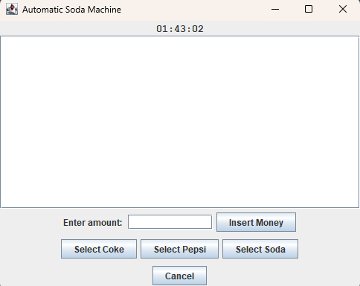
 |  |  | Giờ hiện tại

 |  |  |  | Button Insert để nạp số tiền đã điền trong ô textbox(Chỉ chấp nhận các mệnh giá là 10.000, 20.000, 50.000, 100.000, 200.000 VND)

 |  | Button cancle để dừng lại và trả lại tiền thừa cho người mua hàng
 | Các button giả lập việc mua hàng

Một số nguyên tắc hoạt động của hệ thống

1. Hệ thống chỉ chấp nhận insert vào các mệnh giá là 10.000, 20.000, 50.000, 100.000, 200.000 VND

2. Người mua hàng có thể nhận lại tiền thừa của mình nếu số tiền đưa vào lớn hơn số tiền mua khi click vào button Cancel

3. Máy bán hàng áp dụng giảm giá như sau:

 | Sau ba lần mua liên tiếp 1 sản phẩm thì sẽ có cơ hội khởi đầu là 10% nhận được sản phẩm đấy miễn phí

 | Kinh phí bỏ ra cho khuyến mãi 1 ngày tối đa là 50000 VND nếu không dùng hết kinh phí thì ngày hôm sau cơ hội sẽ được tăng thêm 50%

 | Sau khi dùng hết kinh phí khuyến mãi tối đa sẽ reset tỷ lệ về mặc định là 10% còn nếu không mặc định sẽ tăng thêm 50% tối đa tỷ lệ nhận quà sẽ là 100%

